首页
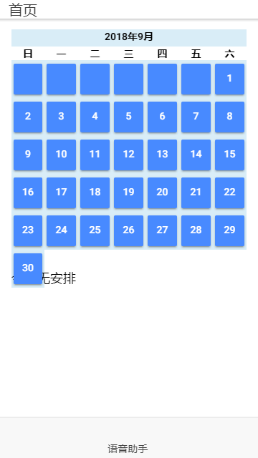
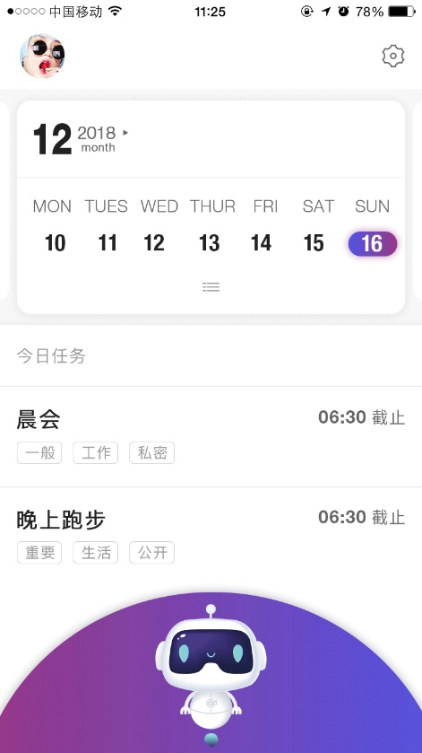
序号 | 页面 | 功能需求 | 现有方式 | 改善点
1 | 首页 | 日历 | 固定当月不可变更； 有日程的日期无样式变化； 不可切换为周； | 滑动可切换上个月下个月； 当天有日程的日期有标识，且根据星期标识样式不同； 可切换月/周的样式；
2 |  | 日程列表 | 无数据显示：今日无安排； 有日程列表排列，显示标题时间； 时间根据开始结束时间字段显示方式不同； | 无数据显示文言变更，更加人性化； 列表显示中添加标签显示，标签要有样式区分；
3 |  | 语音助手启动按钮 | 跳转语音助手界面； | 上拉语音助手界面； 点击界面空白处关闭界面；
4 |  | 系统设置 | 无 | 点击打开系统设置页面；
5 |  | 用户界面 | 无 | 点击打卡用户资料页面；
6 |  | 语音助手界面 | 无； 独立页面； | 将独立页面合并入首页，且显示只占全屏3/4；

语音助手
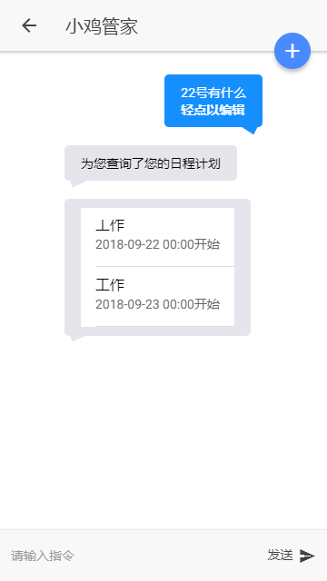
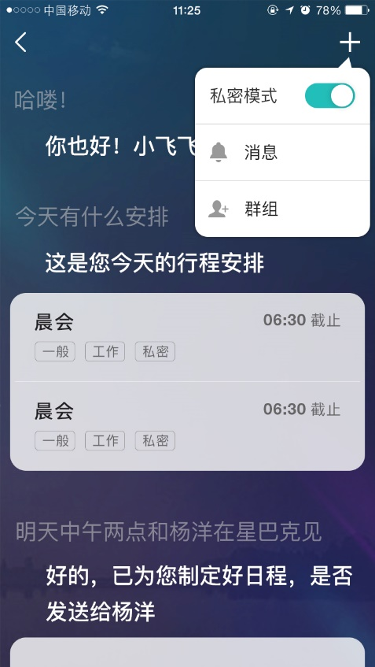
序号 | 页面 | 功能需求 | 现有方式 | 改善点
1 | 语音助手页面（弃） | 手动/语音模式切换 | 切换手动输入/语音输入 | 样式
2 |  | 参与人列表 | 打开参与人列表页面 | 样式
3 |  | 隐私模式开关 | 无 | 开启后进入隐私模式；
4 |  | 语音/手动输入 | 分析语义，给与对应答复和数据； 无法理解的语义无反馈； 列表数据可点击查看详情； | 对输入内容可以编辑修正； 单一数据查看详情； 无法理解的语义做出对应反馈；

登陆
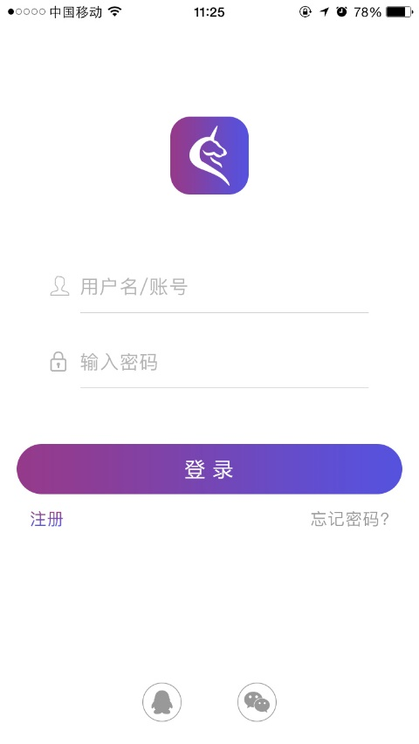
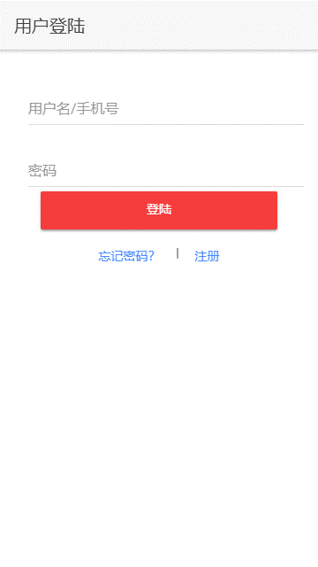
序号 | 页面 | 功能需求 | 现有方式 | 改善点
1 | 登陆页面 | 手机号密码登陆 | 手机号密码登陆后才可使用APP； | 非登陆状态下可以使用部分功能：创建本地日程，本地日程提醒； 其余功能跳转登陆界面；
2 |  | 微信登陆 | 无 | 使用微信第三方接口完成注册登陆
3 |  | QQ登陆 | 无 | 使用QQ第三方接口完成注册登陆
4 |  | 样式修改 |  | 登陆界面要有公司logo及APP标识

注册
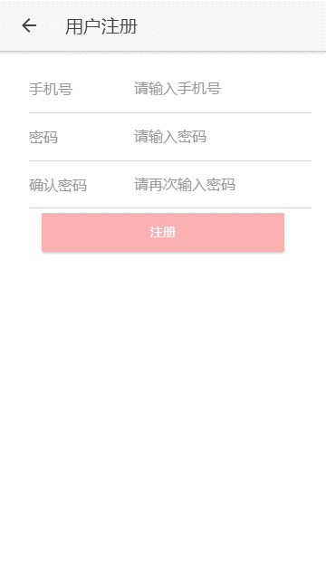
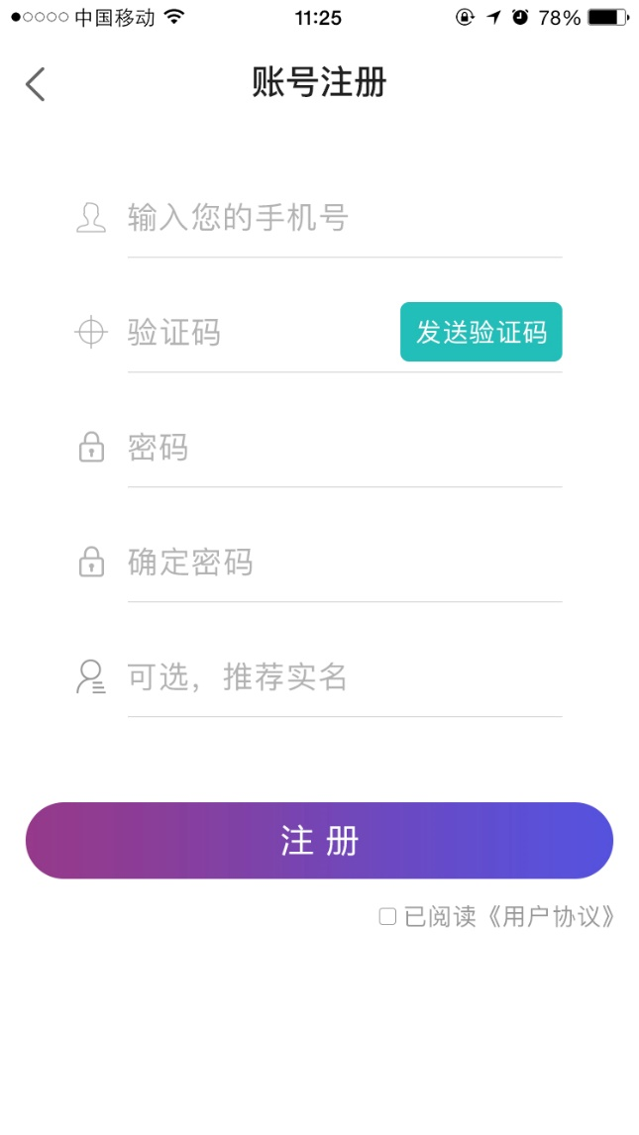
序号 | 页面 | 功能需求 | 现有方式 | 改善点
1 | 注册页面 | 手机号注册 | 手机密码注册； 默认生成唯一账户名，uuid，昵称； | 添加短信验证码；

忘记密码
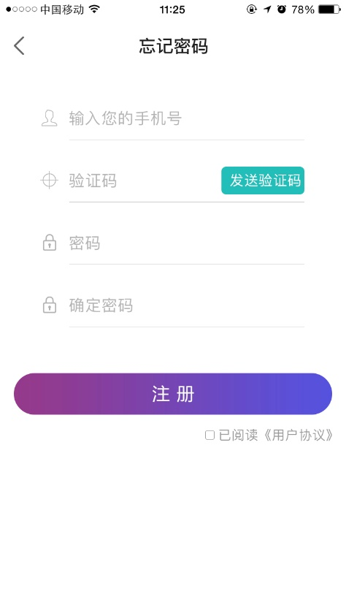
序号 | 页面 | 功能需求 | 现有方式 | 改善点
1 | 忘记密码页面 | 修改登陆密码 | 无 | 根据验证码修改密码；

用户资料
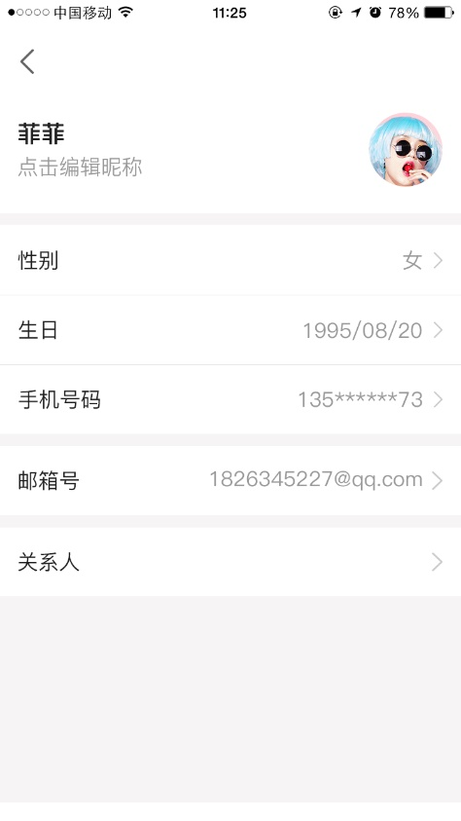
序号 | 页面 | 功能需求 | 现有方式 | 改善点
 | 用户资料页面 | 用户资料 | 无 | 编辑用户资料；
 |  | 用户关人 | 无 | 编辑添加用户关系人及关系事件； 且根据添加的人与事件生成切近生成一次对应纪念日程；

设置
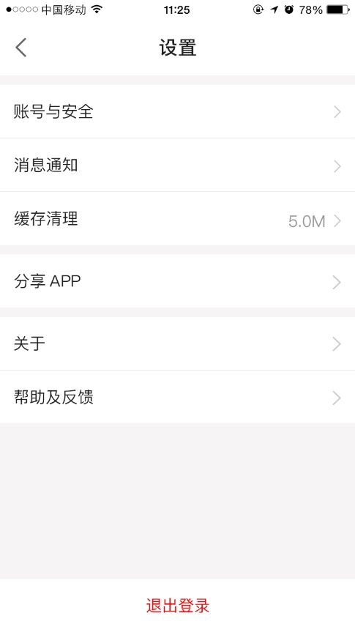
序号 | 页面 | 功能需求 | 现有方式 | 改善点
1 | 设置页面 | 账号退出 | 无 | 退出登陆；
2 |  | 账号管理 | 无 | 绑定手机号； 绑定微信号； 绑定QQ号； 修改账号名（仅可修改一次）； 更换绑定；
3 |  | APP设置 | 无 | 对通知方式，提醒方式，隐私模式做设置；

日程详情页面
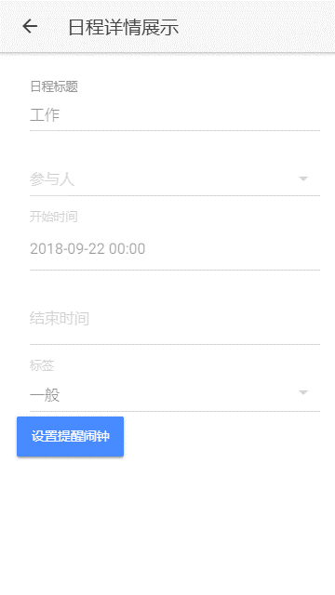

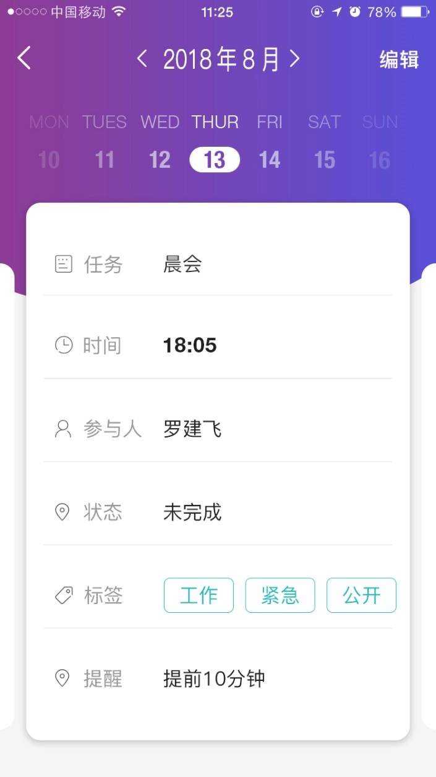
序号 | 页面 | 功能需求 | 现有方式 | 改善点
1 | 日程详情页面 | 日程详情展示 | 展示主题、参与人、开始结束时间、标签 | 样式修改； 日程状态显示；
 |  | 提醒闹钟设置 | 点击打开时间设置弹窗后设置 | 样式修改；
 |  | 日程完成状态改变 | 无 | 变更日程状态为完成；

日程添加
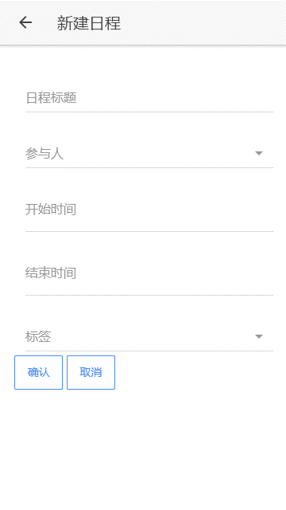
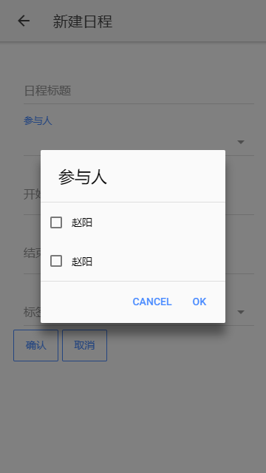
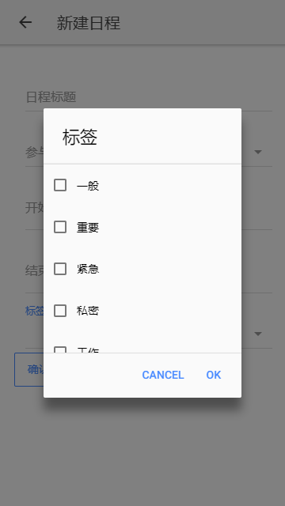
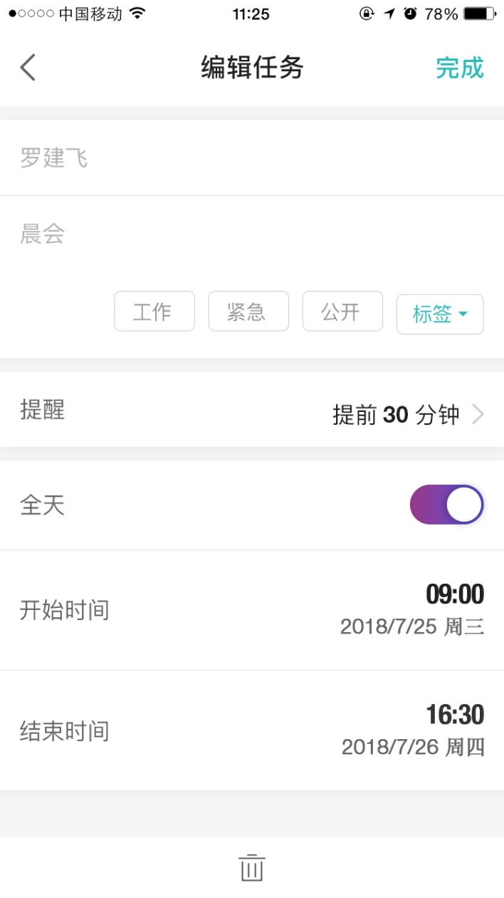
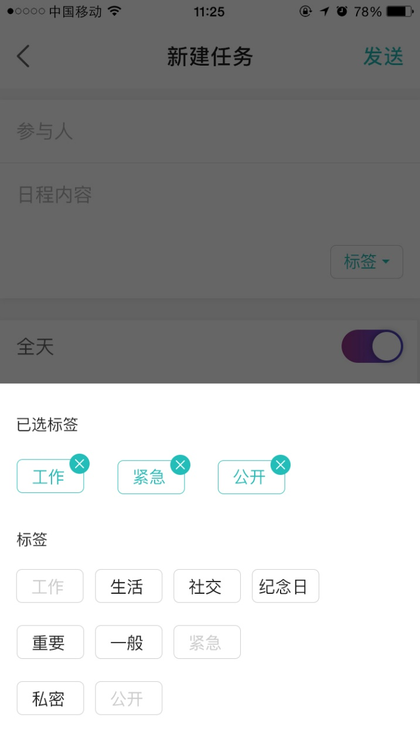
序号 | 页面 | 功能需求 | 现有方式 | 改善点
1 | 日程添加界面 | 日程添加 | 日程添加创建 | 样式修改
 |  | 标签添加 | 弹窗查询显示 | 弹窗样式修改
 |  | 参与人添加 | 弹窗查询显示 | 弹窗样式修改

参与人列表

序号 | 页面 | 功能需求 | 现有方式 | 改善点
1 | 参与人列表页面 | 参与群组列表 | 查询展示参与群组； 暂有bug； | 修复群组bug；
 |  | 参与个人列表 | 查询参与个人；
 |  | 添加参与人 | 添加参与个人； | 添加参用户群组； 修复群组相关bug；

参与人详情

序号 | 页面 | 功能需求 | 现有方式 | 改善点
1 | 参与人详情页面 | 参与群组详情
 |  | 参与个人详情

参与人添加页面
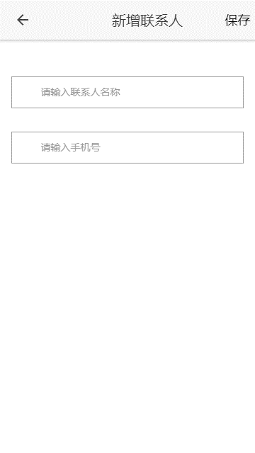
序号 | 页面 | 功能需求 | 现有方式 | 改善点
1 | 参与人添加页面 | 参与群组添加
 |  | 参与个人添加
 |  | 参与群组修改
 |  | 参与个人修改
 |  | 参与群组成员增改

